Comparison Table
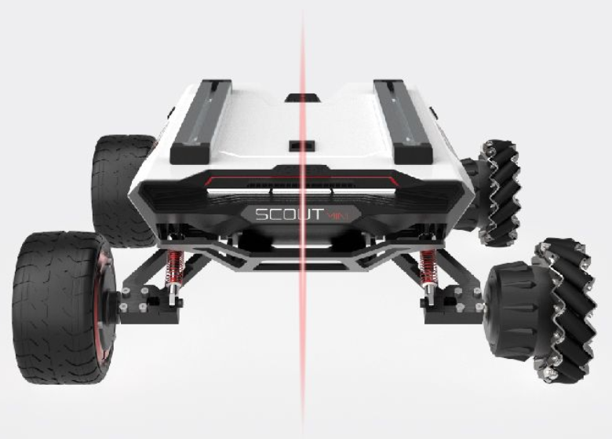
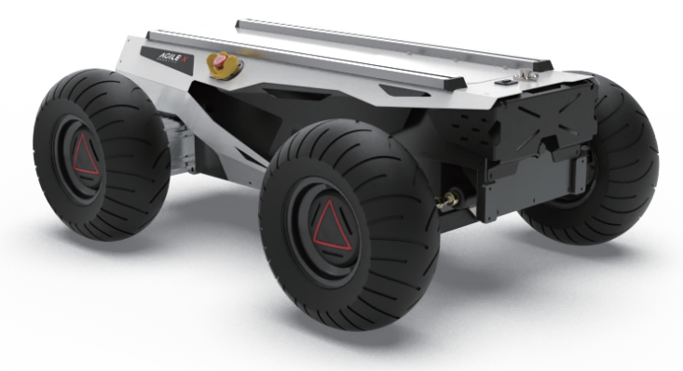
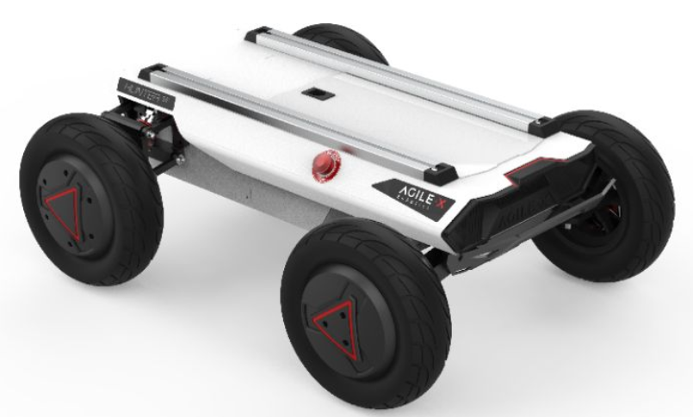
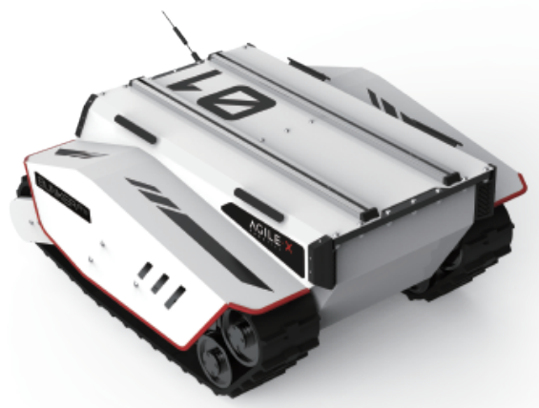
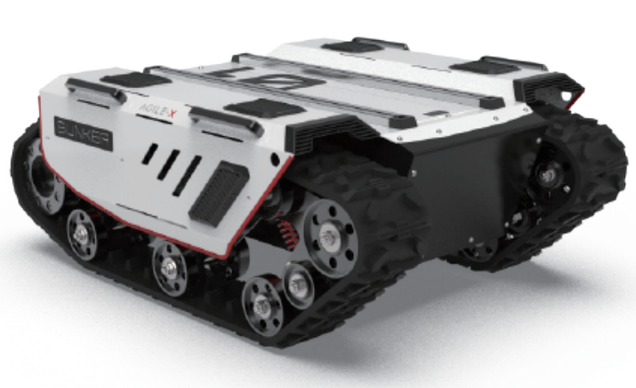
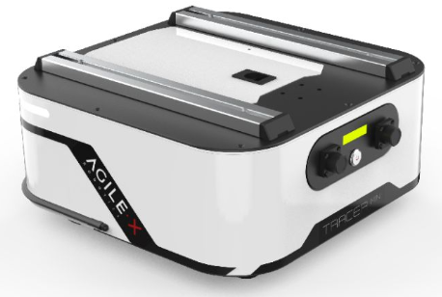
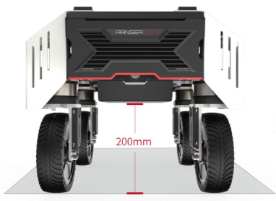
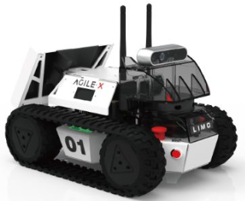
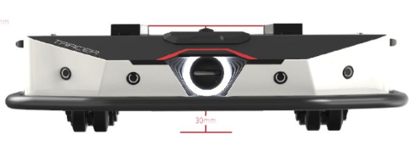 松灵机器人
 | 四轮差速底盘 |  |  |  | 阿克曼底盘 |  |  | 履带型底盘 |  |  |  |  | AGV底盘 |  | 全向型底盘 |  | 多模态底盘
Chassis 移动底盘 | SCOUT 2.0 |  | SCOUT MINI |  | HUNTER 2.0 |  | HUNTER SE | BUNKER PRO | BUNKER |  | BUNKER MINI |  | TRACER | TRACER MINI | Ranger Mini |  | LIMO
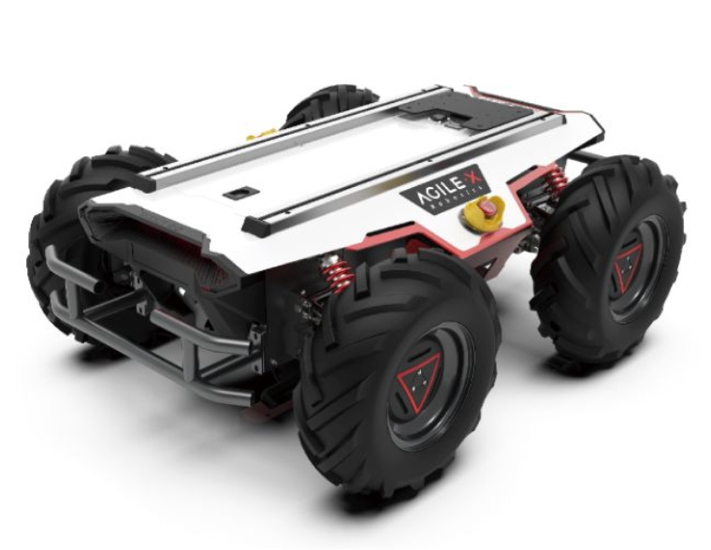
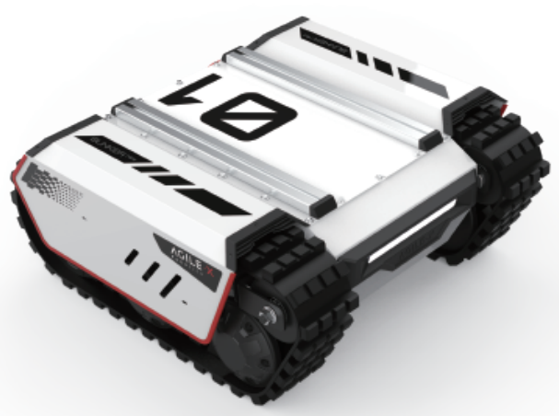
Characteristic 特点
Steering 转向装置（运动模式） | Different Steering |  | Different Steering |  | Ackermann steering |  | Ackermann steering | Tracked diﬀerential Steering | Tracked diﬀerential Steering |  | Tracked diﬀerential Steering |  | Two wheels diﬀerential Steering 两轮差速自转 | Two wheels diﬀerential Steering 两轮差速自转 | Independent four-wheels differential steering 四轮四转 |  | 四轮差速、阿克曼、履带型、麦克纳姆轮运动模式 Omni Wheel Steering, Tracked Steering, Four-Wheel Differential Steering and Ackermann Steering
Size 尺寸 | 930mm X 699mm X 349mm |  | 612mm X 580mm X 245mm |  | 980mm X 745mm X 380mm |  | 820mm X 640mm X 310mm | 1064x845x473mm （Without antenna） | 1023x778x400mm |  | 660x584x281mm |  | 685x570x155mm | 420x412x195mm | 558x492x420mm |  | 322x220x251mm
Minimum Ground Clearance 最小离地间隙 | 135mm |  | 115mm |  | 100mm |  | 120mm | 120mm | 90mm |  | 65.5mm |  | 30mm | 30mm | 200mm |  | 24mm
Operating Temperature 工作温度 | -10~40℃ |  | -10~40℃ |  | -10~40℃ |  | -10~40℃ | -20~60℃ | -10~40℃ |  | -10~40℃ |  | -10~40℃ | -10~45℃ | -10~40℃ |  | -10~40℃
Speed(full load) 满载速度 | 1.5m/s |  | 3m/s （standard Wheel) | 3m/s (Mecanum Wheel) | 1.5m/s |  | 4.8m/s | 1.5m/s | 1.5m/s |  | 1.3m/s |  | 1.6m/s | 1.6m/s | 1.5m/s |  | 1m/s
Charging time 充电时间 | 3h (24V30Ah电池） 6h (24V60Ah电池） |  | 2h |  | 3h (24V30Ah电池） 6h (24V60Ah电池） |  | 3h (24V30Ah电池） | 4.5h | 6.5h |  | 3h (24V30Ah电池） 6h (24V60Ah电池） |  | 2h | 2h | 3h |  | 2h
Max Travel 最大行程 | 15KM |  | 10KM |  | 20KM (24V30Ah电池） 40KM (24V60Ah电池） |  | 30km | 15KM | 10KM |  | 14KM |  | 40km | 40km | 20KM |  | 2400m
Outward Supply 对外供电 | 24V10A |  | 24V5a |  | 24V10A |  | 24V10A | 48V 10A | 48V10A |  | 24V10A |  | 24V5A | 24V10A | 24V 10A |  | ---
制动距离（空载，摩擦系数0.5） | 0.9m |  | 1.5m/1.0m |  | 0.8m |  | 2m | 0.9m | 0.8m |  | 0.45m |  | 0.8m | 0.85m | 0.9m
编码器参数 | 磁编2500 |  | 霍尔(hall) |  | 磁编2500 |  | 磁编1000 | 光电增量2500 | 磁编1024 |  | 磁编1024 |  | 光电1024 | 光电1024
Weight 整备质量 | 67KG(±1kg） |  | 23KG(±0.5） |  | 65KG-72KG |  | 42KG | 180KG | 145-150KG |  | 54.8KG |  | 28Kg-30Kg | 18Kg-20Kg | 55KG |  | 4.8KG
Rated travelling Load 额定运动载重 | 50KG (Fiction Coefficient 0.5) |  | 10KG （standard Wheel) | 20KG (Mecanum Wheel) | 150KG |  | 50KG | 120KG | 70KG |  | 25KG |  | 100KG | 50KG | 50KG |  | ---
Climbing Ability 爬坡角度 | <30° |  | 公路30度无负载，麦轮8度无负载 |  | 满载≤10° |  | 满载≤20° | 30° no -load climbing(can climb stairs) | <30° (No Load) |  | 30° (No loadload) |  | 8° （招标4°） | 8°（招标4°） | 8° （招标4°） |  | 25° 40°(履带模式下）
Obstacle Surmounting Capacity 越障能力 | 150mm（no load) |  | 越野70mm，麦轮10mm（no load) |  | 50mm（no load) |  | 50mm（no load) | 180mm | 170mm |  | 115mm |  | 10mm | Steps：10mm ；Clearance：20mm | 200mm |  | 24mm
Detachable battery 可卸电池 | YES |  | --- |  | YES |  | YES | --- | --- |  | --- |  | --- | --- | YES |  | YES
Battery capacity 电池容量 Battery upgrades 电池容量 | 24V60AH 24V30AH |  | 24V15AH |  | 24V60AH 24V30AH |  | 24V30AH | 48V60AHV | 48V60AH 48V30AH |  | 24V30AH |  | 24V30AH（只能外挂） 24V15AH | 24V15AH | 24V60AH 24V30AH |  | 5200mAh 12V
Suspension form 悬挂方式 | Front Double Rocker Independent Suspension 前双横臂独立悬挂 | Rear Double Rocker Independent Suspension 后双横臂独立悬挂 | 纵臂独立悬挂 |  | Front Wheel Non-independent Suspension 前轮非独立悬挂 |  | "Front Wheel Non-independent Suspension+Rear Wheel independent Suspension 前轮非独立悬挂+后轮独立悬挂" | Christie suspension + Matilda four-wheel balance suspension 克里斯蒂悬挂+玛蒂尔达四轮平衡悬挂 | Christie Suspension 克里斯蒂悬挂 |  | --- |  | Two-wheel Differential Steering Drive 摇摆臂非独立悬挂 | Front Wheel Suspension with Rocker Arm 前驱后摇摆悬挂式 | Swing arm suspension 摇摆臂悬挂 |  | ---
IP rating 防护等级 | IP22(Customizable IP44 IP64) |  | IP22 |  | IP22(Customizable IP54) |  | IP22 | IP67 | IP44, (IP52, IP54) |  | IP67 |  | IP22 | IP22 | IP22 |  | IP22
Operating terrain type 适用场地 | Normal, ourdoor，obstacle-crossing，climbing |  | Normal, ourdoor，obstacle-crossing，climbing |  | Normal, ≤10°climb grade |  | Normal, ≤10°climb grade | Normal, ourdoor，obstacle-crossing，climbing, wading | Normal, ourdoor，obstacle-crossing，climbing |  | Normal, ourdoor，obstacle-crossing，climbing, wading |  | Flat terrain;No slope and no obstacles | Normal、Indoor obstacle-crossing, climbing ≤10°;climb grade | Normal、Indoor obstacle-crossing, climbing ≤10°;climb grade |  | Sandbox、rug
Optional accessories 可选购配件 | 5G parallel driving/Autowalker intelligent navigation KIT/Binocular depth camera/Automatic charging pile/Integrated inertial navigation RTK/Robot arm/LiDAR |  | 5G parallel driving/ Binocular depth camera/ LiDAR /IPC /IMU/ R&D KIT LITE&PRO |  | 5G remote driving Kit/Autoware pen source autonomous driving KIT/Binocular depth camera/ LiDAR/GPU/IP camera/Integrated inertial navigation RTK |  | 5G remote driving Kit/Autoware pen source autonomous driving KIT/Binocular depth camera | 5G remote driving Kit/Autoware pen source autonomous driving KIT/Integrated inertial navigation RTK | 5G parallel driving/Autowalker intelligent navigation KIT/Binocular depth camera/ Integrated inertial navigation RTK/LiDAR/Robot arm |  | 5G parallel driving/Autowalker intelligent navigation KIT/Binocular depth camera |  | 5G remote driving Kit/Autoware pen source autonomous driving KIT | 5G remote driving Kit/Autoware pen source autonomous driving KIT/Binocular depth camera | 5G remote driving Kit/Autoware pen source autonomous driving KIT/Binocular depth camera/ LiDAR/GPU/IP camera/Integrated inertial navigation RTK |  | 越野轮X4、麦克纳姆轮X4、履带X2
Battery type 电池类型 | 磷酸铁锂（30AH） | 三元锂（60AH） | 三元锂 |  | 磷酸铁锂（30AH） | 三元锂（60AH） | 磷酸铁锂 | 锂电池 | 磷酸铁锂（30AH） | 三元锂（60AH） | 磷酸铁锂（30AH） | 三元锂（60AH） | 磷酸铁锂 | 磷酸铁锂 | 磷酸铁锂（30AH） | 三元锂（60AH） | 三元锂
Motor type 电机类型 | 4×400W 伺服电机 |  | 无刷轮毂电机 |  | 3×400W 伺服电机 |  | 2×350W无刷轮毂电机/1×105W无刷电机 | 2×1200W 无刷伺服电机 | 2×650W 无刷伺服电机 |  | 2×350W 有刷直流电机 |  | 2X150W 无刷直流电机 | 2×150W 直流无刷电机 | 轮毂电机 |  | 轮毂电机
Application 应用场景 | Patrol, detection, transport, agriculture, teaching 巡逻、探测、运输、农业、教学等 |  | Inspection, security, autonomous navigation, shooting 巡检、安防、自主导航、拍摄等 |  | Unmanned logistics, unmanned distribution, outdoor patrols 无人物流、无人配送、室外巡逻等 |  | Park express delivery, unmanned food delivery, scenic patrol 园区快递、无人送餐、景区巡逻等 | Off-road, agriculture, construction, inspection 越野、农业、建筑、巡检等 | Off-road, agriculture, construction, inspection 越野、农业、建筑、巡检 |  | Off-road, agriculture, construction, inspection 越野、农业、建筑、巡检 |  | Indoor transportation, factory logistics 室内运输、工厂物流 | Picking and handling, indoor transportation 拣货搬运、室内运输等 | Indoor patrol, security 室内巡逻、安防等 |  | educate 教育
Optional standard kit 可选标准套件 | Autowalker、Freewalker、教育套件KIT/PRO |  | 教育套件KIT/PRO、Freewalker |  | Autokit自动驾驶套件、Freewalker、Autokit |  | Autowalker、Freewalker、Autokit | Autowalker智行导航套件、Freewalker、Autokit | Autowalker智行导航套件、Freewalker、Autokit |  | Autowalker智行导航套件、Freewalker、Autokit |  | Autowalker智行导航套件、教育套件Kit/PRO、Autokit | Autowalker智行导航套件、教育套件Kit/PRO、Autokit | Autowalker智行导航套件、教育套件Kit/PRO、Autokit |  | ---

